Separabilidad
Separabilidad entre familias — tamaño del efecto (Cohen's d) e importancia en el modelo
Cohen's d calculado con SciPy/NumPy sobre las hojas Datos_Color y Datos_Textura; importancia de variable según Random Forest (scikit-image/scikit-learn).
Top 20 características más separadoras (|Cohen's d|)
Característica | Grupo | Cohen's d (signo) | |d|
moment_bgr_g_mean | color | -1.637 | 1.637
haralick_sum_average | textura | -1.622 | 1.622
moment_hsv_v_mean | color | -1.598 | 1.598
moment_bgr_r_mean | color | -1.549 | 1.549
moment_bgr_r_skew | color | 1.463 | 1.463
moment_hsv_v_skew | color | 1.454 | 1.454
moment_bgr_g_skew | color | 1.429 | 1.429
hist_v_02 | color | 1.261 | 1.261
hist_v_01 | color | 1.175 | 1.175
moment_bgr_b_skew | color | 1.155 | 1.155
moment_bgr_b_mean | color | -1.018 | 1.018
hist_v_03 | color | 0.988 | 0.988
moment_hsv_h_std | color | 0.963 | 0.963
gabor_f0.1_t45_std | textura | 0.891 | 0.891
hist_v_10 | color | -0.879 | 0.879
hist_v_11 | color | -0.877 | 0.877
gabor_f0.1_t0_std | textura | 0.835 | 0.835
gabor_f0.2_t0_std | textura | 0.814 | 0.814
hist_v_00 | color | 0.811 | 0.811
gabor_f0.2_t45_std | textura | 0.803 | 0.803

Lectura: valores positivos = mayor en Pieridae; negativos = mayor en Papilionidae (ver medias en hoja Descriptivos). |d|>0.8 se considera un efecto grande (Cohen, 1988).

Graficos
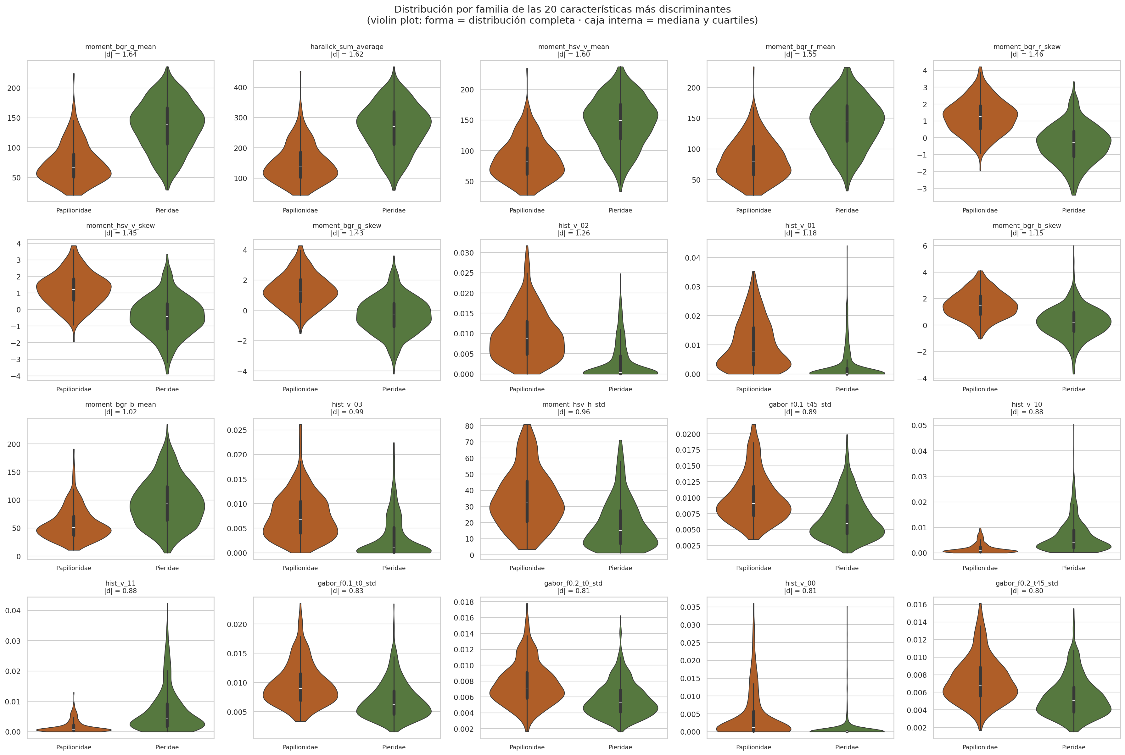
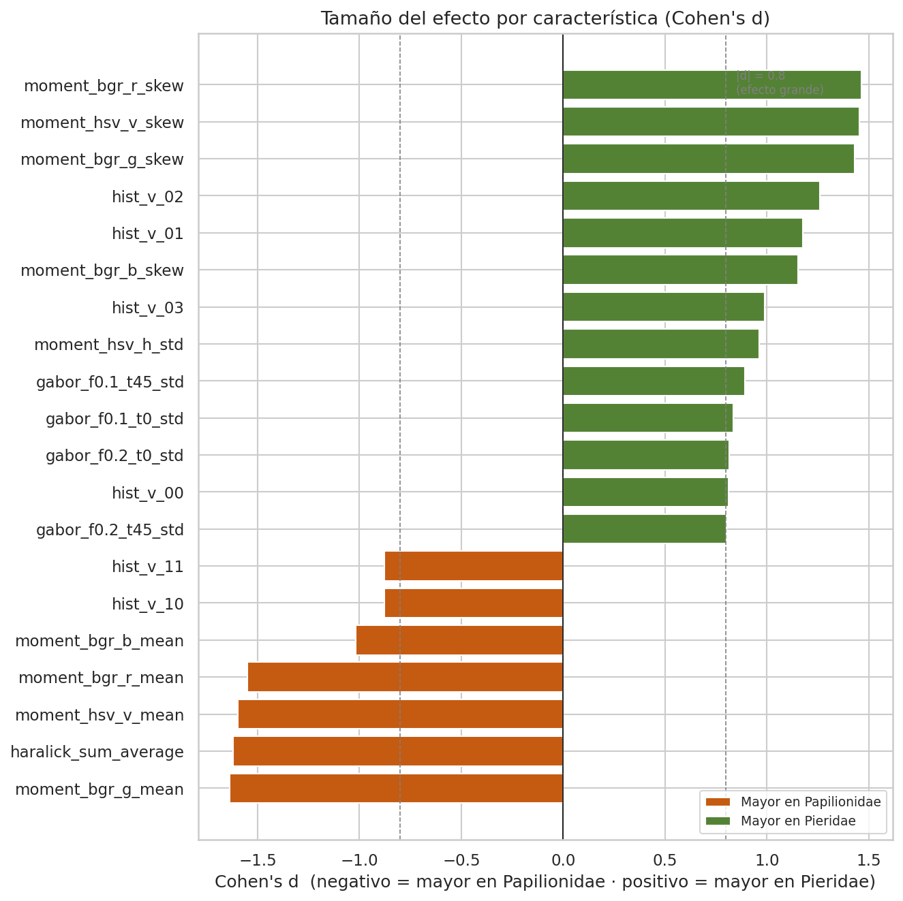
Ayudas visuales — comportamiento de media, desviación estándar y Cohen's d
Violin plots construidos con los datos reales de Datos_Color / Datos_Textura (no simulados a partir de la tabla de resumen).

Clasificacion_Baseline
Prueba base de clasificación (Random Forest, validación cruzada 5-fold)
Objetivo: cuantificar cuánta información discriminante aporta cada grupo de características entre Papilionidae y Pieridae, antes de definir el clasificador final del proyecto.
Exactitud media por conjunto de características
Conjunto de características | Exactitud media (5-fold) | Desv. estándar
Solo color | 84.9% | 0.0243
Solo textura | 84.6% | 0.0138
Color + Textura | 87.1% | 0.0139
Línea base (clase mayoritaria = Pieridae) | 64.9%

Top variables por importancia (Random Forest, conjunto combinado):
Característica | Importancia
moment_bgr_g_mean | 0.0488
hist_v_01 | 0.047
haralick_sum_average | 0.0459
moment_hsv_v_mean | 0.0329
moment_bgr_r_mean | 0.0313
hist_v_00 | 0.0304
moment_hsv_v_skew | 0.0297
hist_v_02 | 0.0249
hist_v_10 | 0.0232
moment_bgr_r_skew | 0.0227

Metodología: RandomForestClassifier (300 árboles, scikit-learn) con estandarización previa (StandardScaler), validación cruzada estratificada de 5 particiones. Calculado en Python; valores documentados aquí como resultado del experimento (no recalculables por fórmula de hoja de cálculo).

PCA
Análisis de Componentes Principales (visualización de separabilidad)
PCA calculado con scikit-learn sobre variables estandarizadas. Color: PC1=21.0%, PC2=14.8% de varianza explicada. Textura: PC1=55.2%, PC2=13.5%.
PCA — Características de color
 | Papilionidae |  | Pieridae
-4.5488 | -0.6789 | -4.1903 | -0.2162
-0.9787 | 1.7017 | -2.4313 | -3.576
-4.8514 | 1.6882 | -2.8916 | 0.229
-0.6249 | -1.7886 | -2.239 | 0.4121
-5.5101 | 2.0062 | -3.6212 | -1.242
-5.0004 | -1.7763 | -2.6228 | -2.3948
-4.5937 | -0.5777 | -0.1547 | -0.1745
-0.4443 | 1.6625 | -2.9988 | 0.9875
-5.8763 | -1.8558 | -1.2423 | -5.3774
-5.2396 | -0.1787 | -2.2152 | -2.6656
-5.6017 | -1.83 | 0.7357 | -1.7257
-4.1534 | 2.0417 | 2.0142 | -3.4097
-4.212 | 1.9986 | -1.7446 | -5.8297
-3.8855 | 0.9673 | -2.3483 | -1.5462
-5.5825 | -1.0699 | -0.5624 | -2.9484
-2.3476 | -1.8805 | 1.0456 | -3.8686
-2.0135 | -2.2118 | -1.7203 | -1.7172
-2.6817 | 5.8894 | -0.108 | -0.9614
-4.1471 | -6.1729 | -2.5082 | 0.7669
-4.7483 | -2 | -2.3269 | -2.4245
-4.4077 | 0.3812 | -1.5938 | 4.6973
-1.1079 | -3.3289 | 0.5059 | 4.4777
-1.9878 | -1.3155 | -1.9211 | 3.1256
-4.3514 | 0.4451 | -2.228 | -5.5573
-1.6149 | 4.1567 | -0.4582 | 3.4967
-2.6524 | -3.4713 | -1.9558 | 3.7845
-4.8161 | -3.0655 | -1.1749 | -0.641
-5.1701 | -0.7846 | -1.2647 | -0.641
-3.7547 | -3.4197 | -3.0819 | 0.2803
-6.9037 | -1.8228 | -3.851 | 2.0331
-2.3384 | 6.0575 | 5.5748 | -5.8059
-5.3267 | -3.8834 | -1.5481 | -1.8963
-4.7727 | 2.0054 | -0.4909 | -2.3419
-5.2729 | -1.1024 | -0.0042 | -2.3891
-3.0313 | 3.0237 | -3.993 | -2.9324
0.0769 | 0.5331 | 1.5004 | -4.861
-1.8383 | 5.7776 | 4.2205 | -4.4124
-0.2591 | 1.2755 | 3.0465 | -5.0835
-3.5365 | -0.8785 | 2.9896 | -3.3785
-1.1184 | -3.3074 | 1.721 | -1.9671
-4.7164 | -1.1749 | 2.8759 | -3.702
-5.0887 | -0.3447 | 2.9437 | -3.6779
-1.4446 | 5.8974 | 3.927 | -5.2669
-3.6511 | 1.9259 | 1.4878 | 1.5411
-4.5158 | -1.5022 | 3.2945 | -4.4637
-6.8227 | -3.5095 | 5.2094 | -1.6792
-3.9049 | 1.5464 | 0.2637 | 3.2456
-5.2803 | 2.7095 | 5.053 | -4.1011
-3.671 | -0.2521 | 7.3343 | -6.5147
-3.9788 | 1.3402 | 3.4021 | -1.1565
...
filename | familia | pc1_color | pc2_color | pc1_textura | pc2_textura
001_Battus_crassus_crassus.png | Papilionidae | -4.5488 | -0.6789 | -2.2391 | -1.6849
182_Parides_eurimedes_arriphus.png | Papilionidae | -0.9787 | 1.7017 | 5.5116 | -0.2071
183_Parides_eurimedes_mycale.png | Papilionidae | -4.8514 | 1.6882 | -7.5758 | -1.7338
184_Parides_eurimedes_mycale.png | Papilionidae | -0.6249 | -1.7886 | 0.3191 | -0.35
185_Parides_eurimedes_mycale.png | Papilionidae | -5.5101 | 2.0062 | -9.8888 | -3.3659
186_Parides_eurimedes_mycale.png | Papilionidae | -5.0004 | -1.7763 | 5.1255 | -2.0095
187_Parides_eurimedes_timias.png | Papilionidae | -4.5937 | -0.5777 | -7.3332 | -2.2699
188_Parides_eurimedes_timias.png | Papilionidae | -0.4443 | 1.6625 | 13.7236 | -1.6523
189_Parides_eurimedes_timias.png | Papilionidae | -5.8763 | -1.8558 | -4.7547 | -1.5065
190_Parides_eurimedes_timias.png | Papilionidae | -5.2396 | -0.1787 | -5.2127 | -0.1161
191_Parides_iphidamas.png | Papilionidae | -5.6017 | -1.83 | 2.0302 | -1.9757
192_Parides_iphidamas_phalias.png | Papilionidae | -4.1534 | 2.0417 | -7.0283 | -2.1785
193_Parides_iphidamas_phalias.png | Papilionidae | -4.212 | 1.9986 | -7.0949 | -2.1751
194_Parides_iphidamas_phalias.png | Papilionidae | -3.8855 | 0.9673 | -1.5794 | -1.6609
195_Parides_iphidamas_teneates.png | Papilionidae | -5.5825 | -1.0699 | -2.6065 | -1.8618
PCA — Características de textura
 | Papilionidae |  | Pieridae
-2.2391 | -1.6849 | 1.36 | -1.2811
5.5116 | -0.2071 | 5.9959 | -2.1025
-7.5758 | -1.7338 | 0.7546 | 0.2674
0.3191 | -0.35 | 5.8817 | -3.2627
-9.8888 | -3.3659 | 8.8728 | 0.8105
5.1255 | -2.0095 | 3.4988 | -5.0809
-7.3332 | -2.2699 | 10.2736 | 4.5899
13.7236 | -1.6523 | 4.101 | -0.4821
-4.7547 | -1.5065 | 19.6905 | 0.0966
-5.2127 | -0.1161 | 17.781 | 0.7691
2.0302 | -1.9757 | 6.8282 | 0.3664
-7.0283 | -2.1785 | 11.4348 | -0.9947
-7.0949 | -2.1751 | 18.4746 | 1.5141
-1.5794 | -1.6609 | 9.5472 | 1.1589
-2.6065 | -1.8618 | 3.5043 | -2.9359
10.226 | -1.3588 | 0.4712 | -3.3712
7.803 | -1.4707 | 6.8939 | 2.4314
-11.3722 | -1.264 | 12.1533 | -1.4629
4.0529 | -1.1518 | 4.6135 | -3.7127
2.6127 | 0.0025 | 11.6881 | 1.6576
3.7105 | -0.4737 | 6.6286 | 2.6796
5.0163 | 1.3014 | -1.2991 | -2.2699
13.2115 | 3.781 | -5.3491 | -4.3237
3.6745 | -0.47 | 10.0764 | 1.6497
-2.3848 | -0.2818 | 1.982 | -0.672
11.2408 | 2.5674 | 2.7773 | 0.4998
-3.1261 | 0.3171 | -0.3029 | -1.5498
1.3858 | -2.602 | -0.8141 | -4.8215
2.3463 | -2.662 | 0.5971 | -1.2242
-7.2742 | 0.657 | 5.2553 | -1.3785
-8.6364 | -1.2162 | -4.2218 | -1.3627
-5.3288 | -0.9334 | 8.6258 | -2.7624
-2.3906 | -1.6709 | 0.1374 | -6.4416
-1.1933 | -2.0947 | -8.2142 | -0.8199
-8.6281 | -2.5065 | -10.1118 | -5.9019
5.7649 | -0.3609 | -1.3781 | 1.7729
-6.3758 | -0.9541 | 1.1596 | 4.6917
17.3803 | 0.9466 | -4.1007 | 2.62
0.358 | -0.6252 | -4.1056 | 0.8092
-7.2661 | -6.4121 | 0.4506 | 1.104
7.9626 | -2.8729 | -3.5986 | -0.93
-8.2923 | -0.9263 | -4.2465 | -0.9733
-4.7692 | -0.7755 | -4.9823 | -1.3769
-8.5085 | -1.841 | -9.5142 | -0.5664
1.5512 | -2.7754 | -4.2352 | 2.4251
-3.341 | -0.4171 | -8.2039 | -0.2787
0.3772 | -3.7868 | -2.8426 | -0.0341
-7.0092 | -2.1385 | 8.5885 | 2.0264
9.4057 | 0.9869 | -8.4921 | 0.8569
-3.8256 | -2.5561 | 10.7321 | 4.2514
...
196_Parides_lysander_brissonius.png | Papilionidae | -2.3476 | -1.8805 | 10.226 | -1.3588
197_Parides_lysander_brissonius.png | Papilionidae | -2.0135 | -2.2118 | 7.803 | -1.4707
198_Parides_lysander_brissonius.png | Papilionidae | -2.6817 | 5.8894 | -11.3722 | -1.264
212_Parides_orellana.png | Papilionidae | -4.1471 | -6.1729 | 4.0529 | -1.1518
211_Parides_orellana.png | Papilionidae | -4.7483 | -2 | 2.6127 | 0.0025
210_Parides_neophilus_olivencius.png | Papilionidae | -4.4077 | 0.3812 | 3.7105 | -0.4737
209_Parides_neophilus_olivencius.png | Papilionidae | -1.1079 | -3.3289 | 5.0163 | 1.3014
208_Parides_neophilus_olivencius.png | Papilionidae | -1.9878 | -1.3155 | 13.2115 | 3.781
207_Parides_neophilus_olivencius.png | Papilionidae | -4.3514 | 0.4451 | 3.6745 | -0.47
181_Parides_eurimedes_arriphus.png | Papilionidae | -1.6149 | 4.1567 | -2.3848 | -0.2818
206_Parides_neophilus_olivencius.png | Papilionidae | -2.6524 | -3.4713 | 11.2408 | 2.5674
204_Parides_lysander_orinocoensis.png | Papilionidae | -4.8161 | -3.0655 | -3.1261 | 0.3171
203_Parides_lysander_orinocoensis.png | Papilionidae | -5.1701 | -0.7846 | 1.3858 | -2.602
202_Parides_lysander_orinocoensis.png | Papilionidae | -3.7547 | -3.4197 | 2.3463 | -2.662
201_Parides_lysander_brissonius.png | Papilionidae | -6.9037 | -1.8228 | -7.2742 | 0.657
200_Parides_lysander_brissonius.png | Papilionidae | -2.3384 | 6.0575 | -8.6364 | -1.2162
199_Parides_lysander_brissonius.png | Papilionidae | -5.3267 | -3.8834 | -5.3288 | -0.9334
205_Parides_lysander_orinocoensis.png | Papilionidae | -4.7727 | 2.0054 | -2.3906 | -1.6709
180_Parides_eurimedes_arriphus.png | Papilionidae | -5.2729 | -1.1024 | -1.1933 | -2.0947
179_Parides_eurimedes_arriphus.png | Papilionidae | -3.0313 | 3.0237 | -8.6281 | -2.5065
178_Parides_eurimedes_arriphus.png | Papilionidae | 0.0769 | 0.5331 | 5.7649 | -0.3609
159_Parides_chabrias_chabrias.png | Papilionidae | -1.8383 | 5.7776 | -6.3758 | -0.9541
158_Parides_chabrias_chabrias.png | Papilionidae | -0.2591 | 1.2755 | 17.3803 | 0.9466
157_Parides_anchises_serapis.png | Papilionidae | -3.5365 | -0.8785 | 0.358 | -0.6252
156_Parides_anchises_serapis.png | Papilionidae | -1.1184 | -3.3074 | -7.2661 | -6.4121
155_Parides_anchises_nephalion.png | Papilionidae | -4.7164 | -1.1749 | 7.9626 | -2.8729
154_Parides_anchises_drucei.png | Papilionidae | -5.0887 | -0.3447 | -8.2923 | -0.9263
160_Parides_chabrias_chabrias.png | Papilionidae | -1.4446 | 5.8974 | -4.7692 | -0.7755
153_Parides_anchises_drucei.png | Papilionidae | -3.6511 | 1.9259 | -8.5085 | -1.841
151_Parides_anchises_drucei.png | Papilionidae | -4.5158 | -1.5022 | 1.5512 | -2.7754
150_Parides_aeneas_bolivar.png | Papilionidae | -6.8227 | -3.5095 | -3.341 | -0.4171
149_Parides_aeneas_bolivar.png | Papilionidae | -3.9049 | 1.5464 | 0.3772 | -3.7868
148_Parides_aeneas_bolivar.png | Papilionidae | -5.2803 | 2.7095 | -7.0092 | -2.1385
147_Parides_aeneas_bolivar.png | Papilionidae | -3.671 | -0.2521 | 9.4057 | 0.9869
146_Parides_aeneas_bolivar.png | Papilionidae | -3.9788 | 1.3402 | -3.8256 | -2.5561
152_Parides_anchises_drucei.png | Papilionidae | -3.6393 | -3.5803 | 5.9739 | -1.8197
213_Parides_orellana.png | Papilionidae | -3.2038 | 1.77 | -0.8653 | -1.5906
161_Parides_childrenae_childrenae.png | Papilionidae | -4.5391 | -1.0068 | -6.1567 | -3.7157
163_Parides_childrenae_childrenae.png | Papilionidae | -2.3282 | 2.7087 | -0.0315 | -2.3459
177_Parides_eurimedes_arriphus.png | Papilionidae | -5.3299 | -2.9262 | -3.632 | -0.8429
176_Parides_eurimedes_antheas.png | Papilionidae | -4.5561 | 2.8571 | -9.1314 | -2.8613
175_Parides_eurimedes_antheas.png | Papilionidae | -4.6976 | -1.3319 | -9.9669 | -3.2612
174_Parides_erithalion_erithalion.png | Papilionidae | -4.0451 | -0.6194 | -0.8923 | 0.0049
173_Parides_erithalion_erithalion.png | Papilionidae | -4.6119 | 4.1171 | -4.5719 | 2.3489
172_Parides_erithalion_erithalion.png | Papilionidae | -5.3068 | 2.618 | -2.159 | 0.4766
162_Parides_childrenae_childrenae.png | Papilionidae | -6.9634 | -4.9798 | 1.6145 | -0.7727
171_Parides_erithalion_cauca.png | Papilionidae | -3.3477 | -2.142 | 1.206 | -0.7852
169_Parides_erithalion_cauca.png | Papilionidae | -5.9496 | 1.351 | -8.817 | 1.733
168_Parides_childrenae_unimacula.png | Papilionidae | -2.1896 | 1.3749 | 5.7351 | 2.0078
167_Parides_childrenae_latifasciata.png | Papilionidae | -6.0057 | -2.6543 | -2.7039 | -2.2901
166_Parides_childrenae_latifasciata.png | Papilionidae | -3.8679 | -2.7311 | -3.7914 | -3.9076
165_Parides_childrenae_childrenae.png | Papilionidae | -0.7802 | 3.2594 | -1.9419 | -3.843
164_Parides_childrenae_childrenae.png | Papilionidae | -2.3569 | -0.6261 | -2.1659 | -3.0195
170_Parides_erithalion_cauca.png | Papilionidae | -4.5689 | -1.7833 | 9.9941 | -3.2272
214_Parides_orellana.png | Papilionidae | -1.2514 | 0.4882 | -4.2017 | -3.485
215_Parides_panares_erythrus.png | Papilionidae | -4.22 | 0.7325 | -8.4012 | -5.0416
216_Parides_panares_erythrus.png | Papilionidae | -4.8277 | 0.8197 | -0.4603 | -1.9834
266_Pterourus_birchalli_birchalli.png | Papilionidae | -4.1822 | 0.4547 | -5.7006 | -3.3376
265_Pterourus_bachus_chrysomelus.png | Papilionidae | -2.8896 | 3.0558 | -4.2653 | -1.1759
264_Pterourus_bachus_chrysomelus.png | Papilionidae | -4.0475 | 2.0053 | -7.0805 | -2.1931
263_Pterourus_bachus_bachus.png | Papilionidae | -1.1255 | 4.8539 | -1.9174 | -1.1727
262_Pterourus_bachus_bachus.png | Papilionidae | -3.0668 | 4.2393 | 0.2663 | -2.4241
261_Pterourus_ascolius_ascolius.png | Papilionidae | -2.9251 | 4.1653 | -1.3856 | -0.2403
267_Pterourus_birchalli_birchalli.png | Papilionidae | -4.2605 | 1.3844 | -8.7327 | -2.0864
260_Pterourus_ascolius_ascolius.png | Papilionidae | -1.3506 | 4.4476 | -1.12 | -0.556
258_Protesilaus_telesilaus_telesilaus.png | Papilionidae | -0.7149 | -0.9893 | 0.975 | -1.2816
257_Protesilaus_telesilaus_dolius.png | Papilionidae | 1.0548 | -0.3785 | 10.0934 | -3.621
256_Protesilaus_protesilaus_protesilaus.png | Papilionidae | 0.4743 | -2.637 | 6.0075 | -1.6767
255_Protesilaus_protesilaus_protesilaus.png | Papilionidae | 1.1281 | -1.7796 | 10.6083 | -2.1929
254_Protesilaus_protesilaus_dariensis.png | Papilionidae | 0.8924 | -2.7642 | 3.8522 | -2.3421
253_Protesilaus_protesilaus_archesilaus.png | Papilionidae | 2.1505 | -4.7168 | 7.2312 | -2.1984
259_Pterourus_ascolius_ascolius.png | Papilionidae | -2.2923 | 4.4149 | 1.9779 | -2.5296
252_Protesilaus_protesilaus_archesilaus.png | Papilionidae | 1.015 | -2.3697 | 0.9729 | -3.5143
268_Pterourus_cacicus_cacicus.png | Papilionidae | -3.7547 | -1.2096 | 1.6927 | -2.736
270_Pterourus_cacicus_cacicus.png | Papilionidae | -3.8508 | 3.3047 | -3.4962 | 2.8262
285_Pterourus_zagreus.png | Papilionidae | -2.1197 | 2.1886 | 8.2514 | -1.4441
284_Pterourus_zagreus.png | Papilionidae | -4.686 | -0.3278 | 5.006 | -3.5432
283_Pterourus_xanthopleura.png | Papilionidae | -2.0876 | 2.7646 | 11.488 | -1.255
282_Pterourus_xanthopleura.png | Papilionidae | -2.9316 | -0.7852 | 17.0723 | -0.6059
281_Pterourus_menatius_eurotas.png | Papilionidae | -3.9806 | 3.7127 | -1.143 | -0.543
280_Pterourus_menatius_eurotas.png | Papilionidae | -5.9843 | -3.3584 | 2.5321 | -4.556
269_Pterourus_cacicus_cacicus.png | Papilionidae | 5.1296 | -2.2787 | 0.6099 | 2.5077
279_Pterourus_euterpinus.png | Papilionidae | -4.4645 | 0.1862 | 1.9716 | -1.479
277_Pterourus_coroebus_syndemis.png | Papilionidae | -3.3247 | 2.172 | 6.5274 | -1.7019
276_Pterourus_coroebus_syndemis.png | Papilionidae | -3.2791 | 1.9142 | 1.6643 | -1.0993
275_Pterourus_coroebus_syndemis.png | Papilionidae | -4.1016 | 3.1052 | 4.7076 | -1.5942
273_Pterourus_coroebus_syndemis.png | Papilionidae | -3.7412 | 1.1939 | 8.7159 | -4.0502
272_Pterourus_coroebus_syndemis.png | Papilionidae | -3.1593 | -1.6325 | 7.4029 | -5.3926
271_Pterourus_cacicus_nesrinae.png | Papilionidae | -4.33 | 0.974 | 5.3671 | -3.2614
278_Pterourus_euterpinus.png | Papilionidae | -3.9761 | -1.1699 | -4.0296 | -3.8388
145_Papilio_sp.png | Papilionidae | 1.0172 | -4.5605 | 11.3163 | -2.3166
251_Protesilaus_molops_hetaerius.png | Papilionidae | -0.3469 | 1.9858 | 5.3966 | -0.6864
249_Protesilaus_glaucolaus_leucas.png | Papilionidae | 0.9748 | -1.4806 | 5.8611 | -2.1775
230_Parides_sesostris_tarquinios.png | Papilionidae | -5.5035 | -0.5354 | -2.0359 | -1.6981
229_Parides_sesostris_tarquinios.png | Papilionidae | -2.6108 | -1.5803 | 4.1035 | -0.082
228_Parides_sesostris_tarquinios.png | Papilionidae | -4.007 | 1.9775 | -1.3162 | 0.8084
227_Parides_sesostris_tarquinios.png | Papilionidae | -3.4932 | 0.0204 | -0.7552 | 2.1543
226_Parides_sesostris_tarquinios.png | Papilionidae | -3.8472 | -1.8235 | -5.2329 | -4.5149
225_Parides_sesostris_tarquinios.png | Papilionidae | -3.77 | 0.3913 | -5.2624 | -2.4281
231_Parides_sesostris_tarquinios.png | Papilionidae | -5.3622 | -0.5456 | -6.2479 | -1.9514
224_Parides_sesostris_sesostris.png | Papilionidae | -3.8476 | 2.9188 | -7.4908 | -2.7737
222_Parides_phosphorus_vavi.png | Papilionidae | -2.8989 | 4.4568 | -3.9801 | -1.1988
221_Parides_phosphorus_vavi.png | Papilionidae | -3.5502 | 1.0966 | -2.8863 | -1.8027
220_Parides_panares_lycimenes.png | Papilionidae | -3.4114 | 2.0277 | 0.2491 | 0.4788
219_Parides_panares_lycimenes.png | Papilionidae | -1.7782 | -0.6097 | -5.524 | -5.3772
218_Parides_panares_lycimenes.png | Papilionidae | -0.3694 | 1.482 | 4.8679 | 0.2972
217_Parides_panares_lycimenes.png | Papilionidae | -3.6078 | 0.0685 | 1.7007 | -2.4186
223_Parides_sesostris_sesostris.png | Papilionidae | -3.1092 | -1.7807 | -2.0649 | 0.7633
250_Protesilaus_macrosilaus_leucones.png | Papilionidae | 1.4106 | -2.1399 | 13.5566 | -1.0912
232_Parides_sesostris_tarquinios.png | Papilionidae | -3.6225 | -0.9592 | 2.2401 | -1.6265
234_Parides_sesostris_tarquinios.png | Papilionidae | -3.0332 | 0.4381 | 9.1072 | 1.9587
248_Protesilaus_glaucolaus_leucas.png | Papilionidae | 1.3193 | -2.7104 | 3.3946 | -3.6171
247_Protesilaus_glaucolaus_glaucolaus.png | Papilionidae | 0.5745 | -2.5371 | 3.9013 | -1.3326
246_Parides_vertumnus_bogotanus.png | Papilionidae | -2.1731 | -0.7837 | 5.2998 | -1.0546
245_Parides_vertumnus_bogotanus.png | Papilionidae | -4.4071 | -2.8438 | 3.8605 | -2.9238
244_Parides_vertumnus_bogotanus.png | Papilionidae | -3.6921 | 1.3272 | -0.6563 | 3.2709
243_Parides_vertumnus_bogotanus.png | Papilionidae | -1.4402 | -2.6559 | 2.3829 | -0.8188
233_Parides_sesostris_tarquinios.png | Papilionidae | -2.3472 | -1.0676 | 6.0543 | 0.9115
242_Parides_vertumnus_bogotanus.png | Papilionidae | -4.2088 | -1.9318 | -3.6346 | -2.7951
240_Parides_sp.png | Papilionidae | -5.1072 | -3.6499 | 1.5178 | 0.894
239_Parides_sp.png | Papilionidae | -3.0125 | -0.2958 | 4.5577 | 0.392
238_Parides_sp.png | Papilionidae | -3.4263 | -1.2304 | 2.8772 | 0.1839
237_Parides_sp.png | Papilionidae | -2.8603 | 4.5971 | 4.2566 | -0.3896
236_Parides_sp.png | Papilionidae | -3.8717 | 2.8538 | 0.5229 | 0.8691
235_Parides_sp.png | Papilionidae | -3.7214 | 1.1255 | -4.5327 | 2.068
241_Parides_sp.png | Papilionidae | -3.2537 | 4.0256 | -4.9733 | 1.4939
144_Papilio_polyxenes_stabilis.png | Papilionidae | -4.2097 | -1.4418 | 4.4155 | -1.2475
274_Pterourus_coroebus_syndemis.png | Papilionidae | -2.3515 | -1.7655 | 8.4674 | -2.3412
142_Papilio_polyxenes_americus.png | Papilionidae | -4.5717 | 1.2403 | 6.1955 | -4.6225
051_Heraclides_anchisiades_idaeus.png | Papilionidae | -3.6813 | 0.2283 | 8.3975 | 0.6598
050_Heraclides_anchisiades_idaeus.png | Papilionidae | -3.9204 | 1.5983 | -2.7576 | 0.1199
049_Heraclides_anchisiades_idaeus.png | Papilionidae | -4.4643 | 0.946 | -6.4587 | -1.8404
048_Heraclides_anchisiades_idaeus.png | Papilionidae | -4.4492 | -0.5524 | -2.9004 | -0.6221
047_Heraclides_anchisiades_anchisiades.png | Papilionidae | -8.1583 | -2.5567 | -8.0933 | -1.5434
046_Heraclides_anchisiades_anchisiades.png | Papilionidae | -4.5517 | -5.8387 | 8.5761 | 0.2532
052_Heraclides_anchisiades_lamasi.png | Papilionidae | -3.4169 | 3.0204 | 2.6459 | -0.144
045_Heraclides_anchisiades_anchisiades.png | Papilionidae | -4.1856 | -1.5893 | 2.2467 | 0.1783
043_Heraclides_anchisiades_anchisiades.png | Papilionidae | -2.8052 | -2.4881 | 6.5939 | 1.2452
042_Heraclides_anchisiades_anchisiades.png | Papilionidae | -3.0039 | 4.0391 | -4.6093 | 0.7418
041_Heraclides_anchisiades_anchisiades.png | Papilionidae | -5.2253 | 0.1203 | -6.0591 | -2.2792
040_Heraclides_anchisiades_anchisiades.png | Papilionidae | -4.8466 | 0.0628 | 1.4641 | -2.1584
039_Eurytides_serville_serville.png | Papilionidae | -4.9078 | -1.152 | -4.0531 | -2.2516
038_Eurytides_serville_serville.png | Papilionidae | -2.5891 | 1.5123 | -4.3082 | -2.1926
044_Heraclides_anchisiades_anchisiades.png | Papilionidae | -5.3587 | 1.5978 | -5.3319 | -0.9368
037_Eurytides_serville_serville.png | Papilionidae | -2.2118 | 2.4598 | 1.3467 | -4.6739
053_Heraclides_anchisiades_lamasi.png | Papilionidae | -3.1908 | -0.8857 | 2.8987 | -0.5408
055_Heraclides_androgeus_androgeus.png | Papilionidae | -0.9333 | 3.0961 | -1.8 | -0.0033
069_Heraclides_chiansiades_chiansiades.png | Papilionidae | -3.9996 | 1.5682 | -3.4491 | -2.0526
068_Heraclides_astyalus_phanias.png | Papilionidae | 0.5961 | 3.7619 | 8.2644 | -2.5616
067_Heraclides_astyalus_phanias.png | Papilionidae | -1.8478 | 2.6179 | 3.5763 | -4.2913
066_Heraclides_astyalus_phanias.png | Papilionidae | -0.8188 | 1.4312 | 2.8616 | -4.2655
065_Heraclides_androgeus_epidaurus.png | Papilionidae | -0.793 | -0.8533 | 1.3166 | -4.147
064_Heraclides_androgeus_epidaurus.png | Papilionidae | -1.0472 | 3.9665 | -2.0263 | -1.551
054_Heraclides_androgeus_androgeus.png | Papilionidae | -2.5637 | 0.0883 | 6.0959 | -4.6892
063_Heraclides_androgeus_epidaurus.png | Papilionidae | 0.2602 | 0.6015 | -1.8962 | -1.9179
061_Heraclides_androgeus_epidaurus.png | Papilionidae | -3.0641 | 6.1901 | -7.505 | -0.3224
060_Heraclides_androgeus_epidaurus.png | Papilionidae | -1.2044 | 4.3853 | 1.2536 | -3.3514
059_Heraclides_androgeus_epidaurus.png | Papilionidae | 0.4624 | 4.4233 | 6.2152 | -2.1408
058_Heraclides_androgeus_epidaurus.png | Papilionidae | -1.81 | 4.3708 | 0.7951 | -2.1501
057_Heraclides_androgeus_epidaurus.png | Papilionidae | -1.7399 | 3.297 | 7.9951 | -5.7811
056_Heraclides_androgeus_epidaurus.png | Papilionidae | -3.8138 | 0.2388 | 2.5872 | -5.8686
062_Heraclides_androgeus_epidaurus.png | Papilionidae | -2.4583 | -3.3882 | 14.8675 | 0.8478
070_Heraclides_chiansiades_chiansiades.png | Papilionidae | -3.1288 | 3.3344 | -4.7518 | -0.6926
036_Eurytides_orabilis_orabilis.png | Papilionidae | -0.5358 | -2.7198 | -0.3209 | -4.8532
034_Eurytides_dolicaon_deileon.png | Papilionidae | -2.7217 | 1.6581 | 0.9328 | -1.445
015_Battus_laodamas_laodamas.png | Papilionidae | -1.6871 | 1.4097 | 9.4871 | 2.559
014_Battus_laodamas_laodamas.png | Papilionidae | -4.0343 | -0.1703 | 4.6611 | -1.1665
013_Battus_laodamas_laodamas.png | Papilionidae | -1.4367 | 6.4118 | -6.1051 | 1.2995
012_Battus_laodamas_laodamas.png | Papilionidae | -2.7165 | 6.1416 | -8.1721 | 0.4418
011_Battus_ingenuus.png | Papilionidae | 0.9504 | -0.6013 | 8.4426 | 0.1863
010_Battus_ingenuus.png | Papilionidae | -0.2793 | -0.4301 | 18.1296 | -4.4053
016_Battus_lycidas.png | Papilionidae | -5.6936 | 0.1314 | -9.3324 | -1.097
009_Battus_ingenuus.png | Papilionidae | -3.3658 | -1.5391 | -1.9825 | -3.7631
006_Battus_ingenuus.png | Papilionidae | -2.4983 | 1.3778 | -6.0207 | -3.9551
005_Battus_ingenuus.png | Papilionidae | -0.2699 | 0.894 | 2.9983 | 3.7249
004_Battus_crassus_lepidus.png | Papilionidae | -5.3945 | -1.3173 | 5.5627 | -1.2709
003_Battus_crassus_crassus.png | Papilionidae | -5.5442 | 2.4541 | -3.6663 | 1.0888
002_Battus_crassus_crassus.png | Papilionidae | -1.4681 | -2.444 | 12.1901 | 0.1033
143_Papilio_polyxenes_americus.png | Papilionidae | -3.2421 | 3.0746 | 2.0468 | -4.4876
007_Battus_ingenuus.png | Papilionidae | -2.823 | -3.8596 | -1.7354 | -2.7193
035_Eurytides_orabilis_orabilis.png | Papilionidae | -0.8695 | 0.2159 | -5.2043 | -4.3625
017_Battus_lycidas.png | Papilionidae | -4.7803 | 0.8687 | -6.8665 | -1.669
019_Battus_lycidas.png | Papilionidae | -2.7423 | 0.4835 | 12.8734 | 2.8683
033_Eurytides_dolicaon_deileon.png | Papilionidae | -0.9635 | -0.4112 | 8.8154 | -2.9104
032_Eurytides_columbus.png | Papilionidae | -2.8497 | 0.4441 | -0.2146 | -1.7844
031_Eurytides_columbus.png | Papilionidae | -2.4962 | 0.3725 | 1.7393 | -1.7436
030_Eurytides_columbus.png | Papilionidae | -1.7668 | 2.9031 | -3.3953 | -2.8295
029_Eurytides_columbus.png | Papilionidae | -1.9308 | -0.1955 | 6.1699 | -4.8909
028_Eurytides_callias.png | Papilionidae | -1.9938 | 0.208 | -3.1592 | -1.7244
018_Battus_lycidas.png | Papilionidae | -2.5686 | -1.2858 | -4.5006 | -4.2178
027_Eurytides_callias.png | Papilionidae | -2.7117 | -0.7041 | -2.363 | -2.8261
025_Battus_polydamas_polydamas.png | Papilionidae | -2.6016 | 2.0372 | 7.1949 | -1.0697
024_Battus_polydamas_polydamas.png | Papilionidae | -4.7983 | 0.2081 | 2.6983 | 0.4835
023_Battus_polydamas_polydamas.png | Papilionidae | -4.6129 | -0.6001 | -3.2799 | -4.8024
022_Battus_polydamas_polydamas.png | Papilionidae | -3.6893 | -4.0068 | 5.1654 | -0.2571
021_Battus_lycidas.png | Papilionidae | -1.2504 | -1.8027 | 13.0922 | 3.3069
020_Battus_lycidas.png | Papilionidae | -4.8273 | 3.0221 | -5.5015 | 3.0816
026_Eurytides_callias.png | Papilionidae | -0.7528 | -5.0192 | 0.7443 | -5.6901
071_Heraclides_garleppi_interruptus.png | Papilionidae | -1.587 | 3.0957 | -3.8444 | -2.1498
008_Battus_ingenuus.png | Papilionidae | -3.1717 | -0.351 | 2.573 | 0.9877
073_Heraclides_isidorus_flavencens.png | Papilionidae | -4.3825 | 4.1316 | -5.211 | 0.1574
123_Mimoides_xynias_trapeza.png | Papilionidae | -5.8689 | -1.1411 | -8.9696 | -4.4937
122_Mimoides_xeniades_halex.png | Papilionidae | -1.7708 | -0.838 | -3.2969 | -1.2096
121_Mimoides_xeniades_halex.png | Papilionidae | -5.1842 | -0.1158 | -4.2025 | -2.6002
120_Mimoides_phaon_therodamas.png | Papilionidae | -5.4585 | -1.9642 | -5.619 | 1.8396
119_Mimoides_phaon_therodamas.png | Papilionidae | -4.2102 | -2.1896 | 9.4886 | -4.1756
118_Mimoides_pausanias_pausanias.png | Papilionidae | -4.7591 | -0.0614 | 2.759 | -1.9031
124_Mimoides_xynias_trapeza.png | Papilionidae | -8.0712 | -3.9131 | -9.6348 | -2.2114
117_Mimoides_pausanias_pausanias.png | Papilionidae | -4.174 | 3.2267 | 1.5252 | -0.466
115_Mimoides_pausanias_hermolaus.png | Papilionidae | -6.9109 | -0.6504 | 0.3107 | -0.5964
114_Mimoides_pausanias_hermolaus.png | Papilionidae | -7.7759 | -2.4818 | -12.0495 | -0.7712
113_Mimoides_pausanias_cleombrotus.png | Papilionidae | -3.0764 | 1.7664 | 6.3947 | 0.9523
112_Mimoides_pausanias_cleombrotus.png | Papilionidae | -5.1699 | 3.3332 | -0.8529 | 0.8012
111_Mimoides_pausanias_cleombrotus.png | Papilionidae | -4.9644 | 1.513 | -5.489 | -4.4994
110_Mimoides_pausanias_cleombrotus.png | Papilionidae | -1.0856 | -3.6 | 11.1655 | 1.0459
116_Mimoides_pausanias_pausanias.png | Papilionidae | -4.3947 | -2.0231 | 0.0315 | -3.2692
109_Mimoides_pausanias_cleombrotus.png | Papilionidae | -5.7978 | -2.5637 | 0.591 | -3.5559
125_Mimoides_xynias_trapeza.png | Papilionidae | -7.7768 | -2.8071 | -7.9611 | 0.7984
127_Neographium_agesilaus_autosilaus.png | Papilionidae | 1.2011 | -6.0664 | 14.3212 | -5.5076
141_Papilio_polyxenes_americus.png | Papilionidae | -4.7898 | -2.761 | 2.8173 | -2.995
072_Heraclides_garleppi_interruptus.png | Papilionidae | -0.559 | 4.0852 | -2.0208 | -1.6432
140_Neographium_thyastes_thyastinus.png | Papilionidae | 0.829 | 0.5635 | 3.1723 | -2.5002
139_Neographium_thyastes_thyastinus.png | Papilionidae | -1.1015 | 3.9069 | 5.8863 | -5.4163
138_Neographium_thyastes_panamensis.png | Papilionidae | -1.7633 | 2.2264 | 1.9078 | -2.5328
136_Neographium_philolaus_xanticles.png | Papilionidae | -1.9788 | 2.8135 | 10.8301 | -4.006
126_Mimoides_xynias_trapeza.png | Papilionidae | -4.018 | -4.38 | 0.5326 | 2.2171
135_Neographium_philolaus_xanticles.png | Papilionidae | -2.1555 | -0.6543 | 4.1225 | -1.5478
133_Neographium_leucaspis_leucaspis.png | Papilionidae | -1.4668 | -0.7373 | 1.4716 | -4.0951
132_Neographium_leucaspis_lamidis.png | Papilionidae | -3.0845 | 1.3853 | -0.436 | -3.4096
131_Neographium_leucaspis_lamidis.png | Papilionidae | -2.821 | 0.7055 | -1.9826 | -4.166
130_Neographium_dioxippus_dioxippus.png | Papilionidae | -2.5852 | 1.891 | 6.2059 | -4.3218
...

